Estadísticas
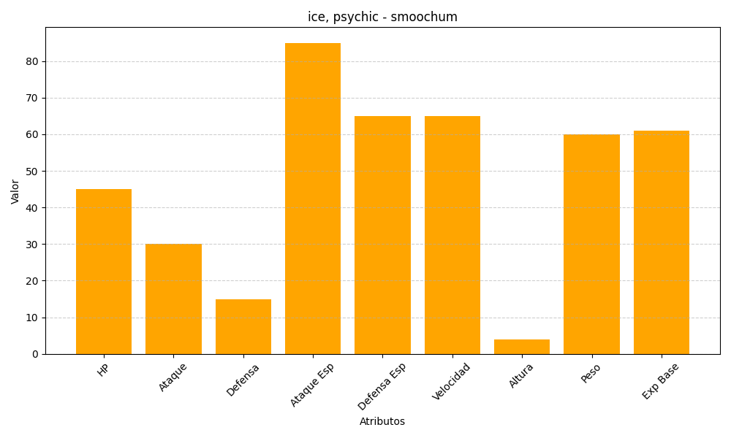
ID | Nombre | Tipo | HP | Ataque | Defensa | Ataque Especial | Defensa Especial | Velocidad | Altura | Peso | Experiencia Base
238 | smoochum | ice, psychic | 45 | 30 | 15 | 85 | 65 | 65 | 4 | 60 | 61

